상품제안서
이글루 라구나프로 워터저그 1.9L | 상품코드: S42066

 |  |  |  |  |  |  | 02-713-8555 | www.synergygift.co.kr
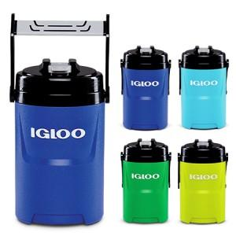

【상세/제작정보】

【인쇄/포장옵션】 | UV DTF 칼라스티커 / 포장불가능

【공급단가】 | 수량 | 20~ | 100~ | 300~ | 500~ | 1,000~
*VAT별도 | 그린 | 20,220원 | 19,910원 | 19,450원 | 18,670원 | 17,890원
 | 애시드그린 | 20,220원 | 19,910원 | 19,450원 | 18,670원 | 17,890원
 | 아쿠아마린 | 20,220원 | 19,910원 | 19,450원 | 18,670원 | 17,890원
 | 블루 | 20,220원 | 19,910원 | 19,450원 | 18,670원 | 17,890원

【상품 URL】 | https://www.synergygift.co.kr:443/src/goods_detail.php?gdno=42066

